1 一次・二次設計
1 一次設計・二次設計の説明

■ 図 1 2 段階設計の全体像
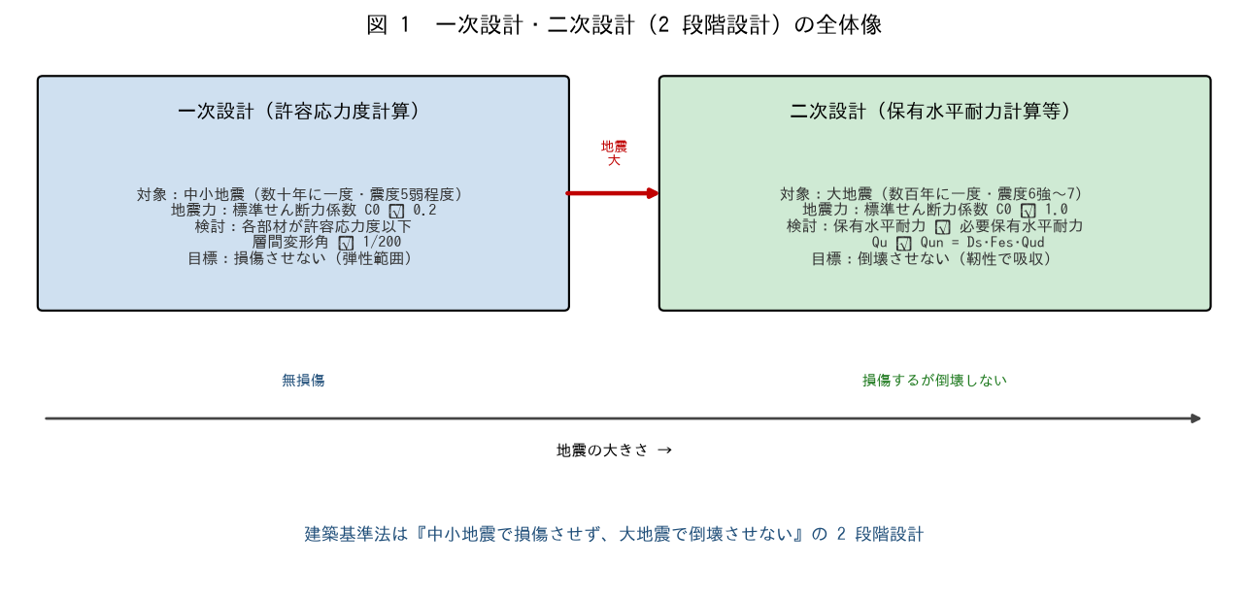

■ 問題 1 2 段階設計（穴埋め）
建築基準法は、中小地震（一次設計）で建物を【 ① 】させず、大地震（二次設計）で【 ② 】させない、という 2 段階で設計する。一次設計は【 ③ 】計算、二次設計は【 ④ 】計算（保有水平耐力等）で行う。

■ 問題 2 一次と二次の対応
項目 | 一次設計（記入） | 二次設計（記入）
対象の地震
計算方法
標準せん断力係数 C0
目標（性能）

■ 問題 3 ルートとの関係
許容応力度計算（一次設計）だけで済むケース（ルート 1）と、保有水平耐力計算（二次設計）まで要るケース（ルート 3）がある。建物規模・高さでどう分かれるか概略を述べよ（小規模は一次のみ、一定規模超は二次まで）。

■ 問題 4 なぜ 2 段階か
大地震を弾性（一次設計の延長）で全部受けるのではなく、『中小地震＝損傷させない／大地震＝倒壊させない』の 2 段階にする合理性を、経済性と安全性の両面から述べよ。

2 力の組合せ
2 長期・短期に生ずる力の組合せ

■ 図 2 荷重の組合せ
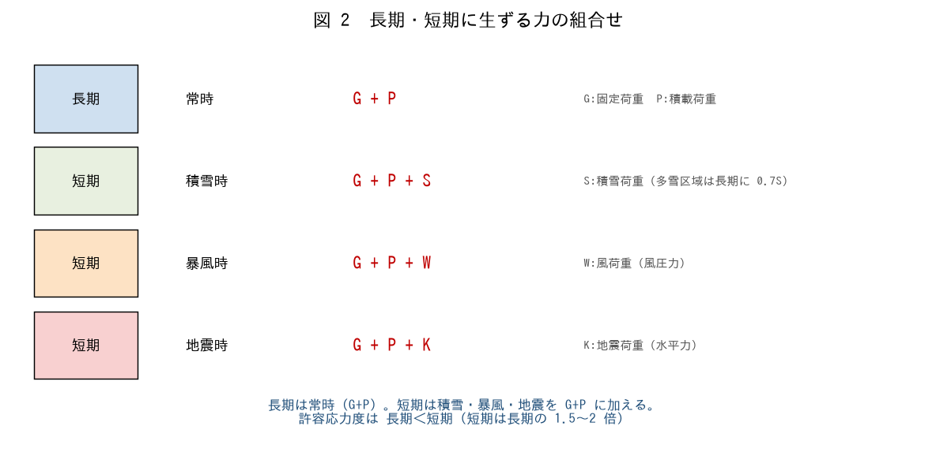

■ 問題 1 組合せの穴埋め
記号：G=固定荷重、P=積載荷重、S=積雪、W=風、K=地震。次の組合せを埋めよ。

区分 | 状態 | 組合せ（記入）
長期 | 常時
短期 | 積雪時
短期 | 暴風時
短期 | 地震時

■ 問題 2 長期と短期の許容応力度
長期荷重と短期荷重で、許容応力度の扱いがどう違うか（短期は長期の 1.5〜2 倍）。なぜ短期は割り増せるのか（一時的・まれな荷重だから）を述べよ。

■ 問題 3 多雪区域の扱い
多雪区域では、長期にも積雪の一部（0.7S）を見込む。また地震時・暴風時にも積雪を組み合わせる（G+P+0.35S+K 等）。なぜ雪を無視できないか述べよ。

■ 問題 4 組合せの使い分け
地震時（K）と暴風時（W）は通常同時に考えない（別々の短期）。その理由と、どちらが支配的になりやすいか（低層は地震、高層・軽量は風）を述べよ。

3 設計地震力の違い
3 設計地震力の違い（想定加速度・標準せん断力係数）

■ 図 3 C0・Ai・想定加速度
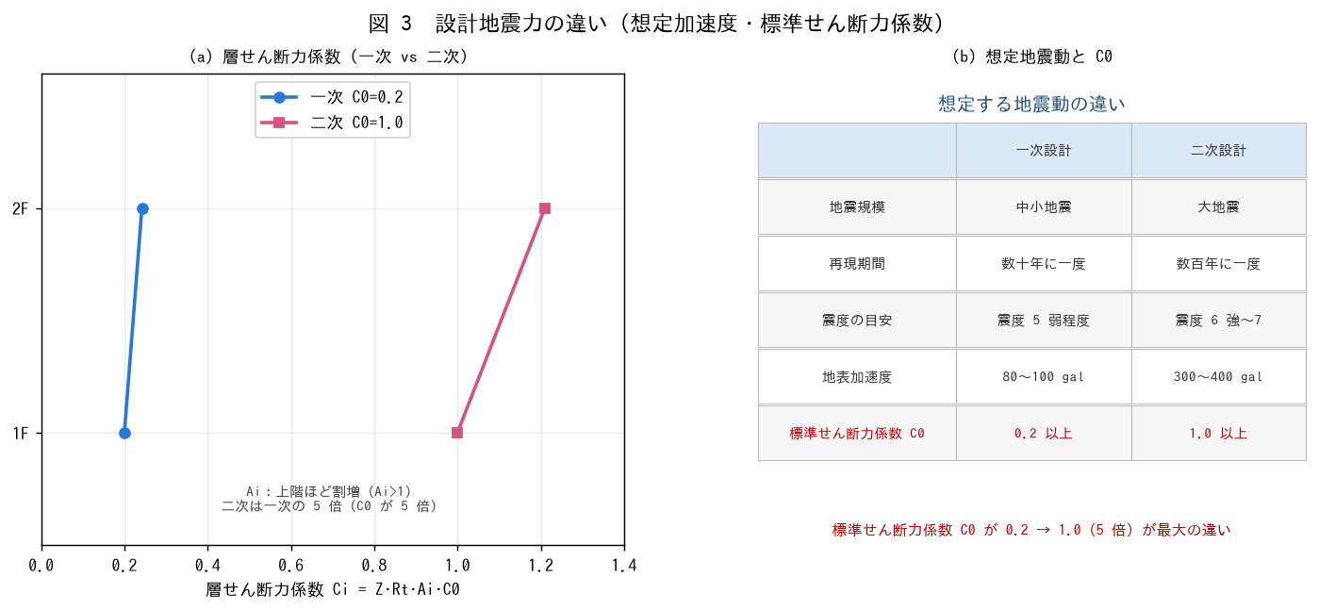

■ 問題 1 地震層せん断力の式
地震層せん断力係数 Ci = Z·Rt·Ai·C0。各係数の意味を答えよ（Z:地域係数、Rt:振動特性係数、Ai:高さ方向分布係数、C0:標準せん断力係数）。層せん断力 Qi = Ci × その階から上の重量。

■ 問題 2 ベースシアの計算（一次）
ΣW=4,500 kN、Z=1.0、Rt=1.0、C0=0.2、1 階 Ai=1.0。1 階（最下層）の層せん断力＝ベースシア Qb を求めよ。

項目 | 式 | 値（記入）
C1（1階） | Z·Rt·Ai·C0 = 1×1×1×0.2
ベースシア Qb | C1 × ΣW

■ 問題 3 一次と二次の違い
(1) C0 は一次で【 ① 】以上、二次で【 ② 】以上。二次は一次の何倍の地震力か。(2) 想定する地表加速度は一次で 80〜100gal、二次で 300〜400gal 程度。震度でいうと？

■ 問題 4 Ai 分布
Ai は上階ほど大きくなる（Ai≥1）。その物理的理由（上階ほど揺れが増幅される・むち振り効果）を述べよ。2 階建てで RF 層の Ai が 2F 層より大きくなることを確認せよ。

4 耐震要求性能
4 各設計時における耐震要求性能

■ 図 4 使用性・損傷制御 と 安全性
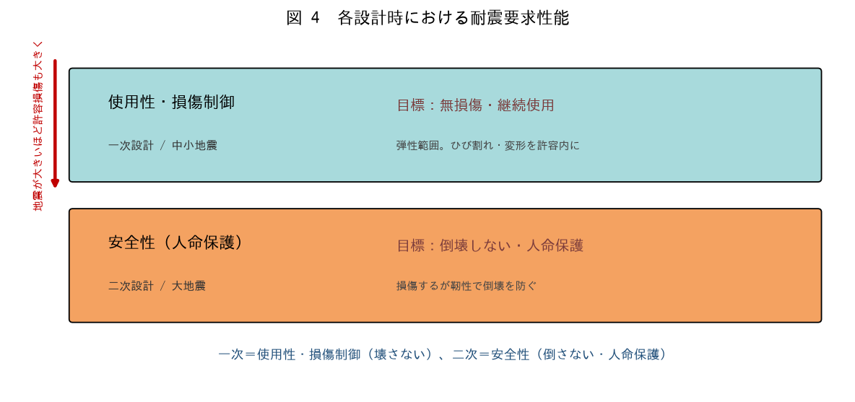

■ 問題 1 性能の対応
設計 | 地震レベル | 要求性能（記入） | 目標状態（記入）
一次設計 | 中小地震
二次設計 | 大地震

■ 問題 2 損傷を許容する意味
二次設計（大地震）では『損傷を許容するが倒壊させない』。なぜ損傷を許すのか、また『倒壊させない＝人命保護』が最優先である理由を述べよ。

■ 問題 3 性能設計の考え方
地震の大きさに応じて許容する損傷が変わる（使用性→損傷制御→安全性）。この段階的な性能の考え方を、No.1-5（要求性能）教材と関連づけて整理せよ。

■ 問題 4 靭性の役割
大地震で倒壊を防ぐには、部材が粘り強く変形する『靭性』が重要。靭性を確保する RC の工夫を 2 つ挙げよ（せん断補強筋を密に／曲げ降伏先行＝強柱弱梁）。二次設計の Ds（構造特性係数）が靭性に応じて小さくできることも述べよ。

5 一次設計の検討事項
5 一次設計での検討必要事項

■ 図 5 剛接架構・4本柱・突出部割増
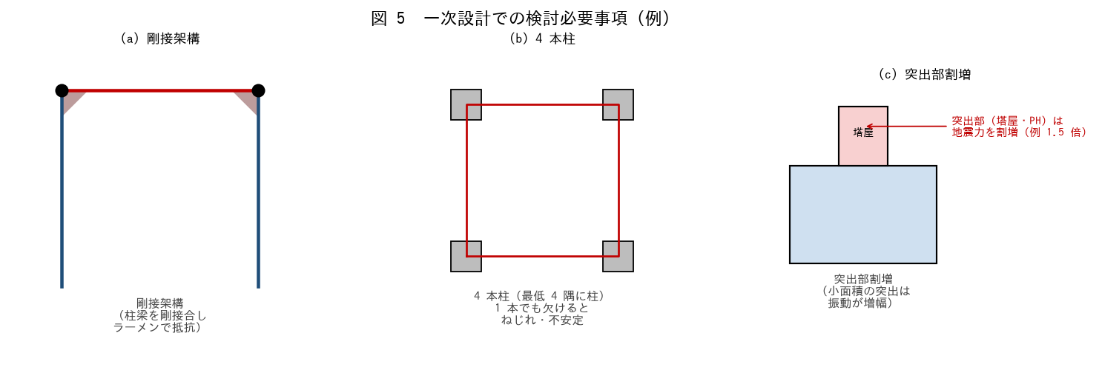

■ 問題 1 剛接架構
ラーメン構造は柱梁を『剛接合』して架構全体で水平力に抵抗する。剛接（剛節点）とピン接の違い、剛接架構がなぜ地震に有利かを述べよ。

■ 問題 2 4 本柱
構造は最低『4 本柱』（4 隅に柱）が基本。柱が 3 本以下や一直線だと何が問題か（水平力に対し不安定・ねじれ）を述べよ。

■ 問題 3 突出部の割増
屋上の塔屋（PH）・広告塔など小面積の突出部は、地震時に振動が増幅されるため設計用地震力を割り増す（例 1.5 倍）。なぜ突出部で振動が増幅されるか（むち振り効果）を述べよ。

■ 問題 4 その他の一次設計事項
一次設計で確認する事項をほかに 3 つ挙げよ（層間変形角 ≤ 1/200／各部材の許容応力度／偏心・剛性のバランス（No.10 参照）／局部の応力集中）。

■ 問題 5 実務まとめ
新人として一次設計の計算書をチェックするとき、確認する項目を4 つ挙げよ（荷重の組合せ／地震力 C0=0.2・Ai 分布／許容応力度以下／層間変形角 1/200 以下）。

